風の概念
風の受け方

 |  |  | ※加速度が0の状態で走り続けると段々とスピードが下がっていく |  |  |  |  | 別項目にて説明

加速度
 |  |  | 風の向きとセイルの向きが90°の時加速度が最大値になる
 |  |  | 逆にセイルの角度と風の角度が90°でないと加速しないというわけではない
0°

315°
340°
20°
45°
90°

セイルの向き
290°
70°
風の向き
270°
90°
 |  |  |  |  |  |  | 左図のようなイメージで
 |  |  |  |  |  |  | 赤：最大加速度
 |  |  |  |  |  |  | 朱色：2/1加速度
250°
110°
 |  |  |  |  |  |  | 黄色：3/1加速度
０°
 |  |  |  |  |  |  | 青：0加速度

 |  |  |  |  |  |  | 曲がる時はスピードが下がるので常に加速させるイメージでいい
225°
200°
160°
135°
180°

 | 風の表示（プロトタイプ版）

 | プロトタイプ版では取り合えずという形で矢印で風の向きを表示する
 |  | わかりやすいように風の角度とセイルの角度によって色を分けるようにします

 | 90°、270°周辺（上図での赤） |  |  | 上図での朱色 |  | 上図での黄色 | 上図での青

 | α版以降では風の粒子で画面には表示し、バイブ機能を使って加速度を表せるようにします
 |  |  |  |  | 別項目にて説明

プレイヤーの挙動
プレイヤー挙動について

 | 速度について
 | 速度は加速した状態でない限り減速する
 |  | ※減速の割合的には後にプランナーが調整できるようにしてくれれば問題ないです
 | 加速した場合は風を受ける角度で加速力が反映される |  |  |  | 風を受ける角度の説明

 |  |  |  |  |  | 主に左図のようなイメージで速度を捉える
 |  |  |  |  |  | 0以上減速せず、2以上は加速しない
 |  |  |  |  |  | １は通常速度と記載されているが特に意味はなくただの目安として
0
速度無し
１
通常速度
2
最大速度
 |  |  |  |  |  |  | ※速度によって敵を倒せるかという判定が後にあるかと思うので設定だけは出来るようにお願いします

 |  | 速度による挙動の変化
 |  |  | 速度が1以上の場合
 |  |  | ・プレイヤーアニメーションを変える（後に記載します）リグ部から体重を逆側にかけているような状態
 |  |  | ・ボードの動きを変える（後に記載します）ボード前方部が浮くような挙動
 |  |  | ・曲がりやすさ（後に記載します）設定角度の変更

 |  | 曲がる時の減速
 |  |  | 曲がる時はカーゲームの曲がる時のような減速の仕方をしてください（方法は知らない）
 |  |  | またセイルによって加速しながら減速することが考えられます
 |  |  | そうした場合は速度ゲージ内で計算を行ってください
 |  |  |  | ※ただし減速が加速によって打ち消されるようなイメージで、曲がっている時に加速しないようにしてください

 |  | ジャンプ中の速度
 |  |  | ジャンプ中はジャンプに入る前の速度を残したまま空中を飛ぶようになります
 |  |  | 着地時の態勢でそれからの速度を決めます
進行方向
ジャンプ時
着地時
速度100％
着地時
速度50％
進行方向
着地時
速度1０％

45°
90°
進行方向

 |  |  | 上図のように着地時の態勢を見ます
 |  |  | 最低で10％、最大で100％速度が残ります
 |  |  | また着地時の角度でその後の進行方向が決まります

操作方法
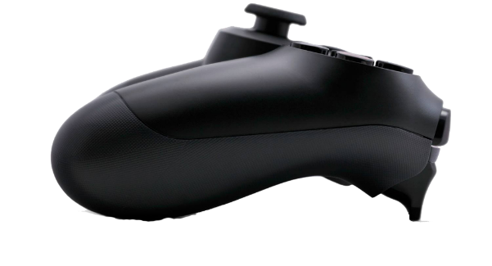
DUALSHOCK4でのジャイロ操作

 | セイルの動きをDUALSHOCK４のジャイロ機能を使用し体感的な操作を可能にする |  |  |  | イメージ図

 | セイルを回す操作
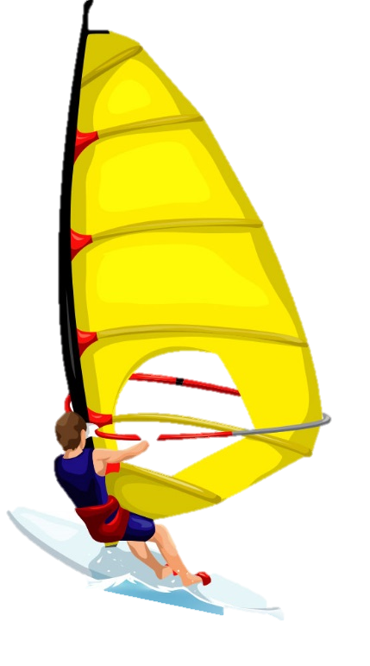

進行方向
画面
進行方向
画面

９０°
９０°

セイルの向き
セイルの向き

風の向き
風の向き
風の向き
０°
０°
４５°
４５°

 |  |  |  | コントローラを右に45°回す事でセイルも右45°に回る
 | 角度入力は加、差どちらとも90°までとする |  |  | 逆もまた同様に－（マイナス）の値で回る
 | セイルを反対側に回す操作

進行方向
画面

セイルの向き

風の向き

－４５°
－４５°

 | 体重移動する操作（方向転換）

 | セイルの向きでも方向転換は微量可能にし、体重移動での方向転換を主に使用します。 |  |  |  |  | 厳密に角度を取ってボードの方向が変わるのではなく、傾き加減でボードの方向を変える感じで
 |  | 割合的には１：３（セイル：体重移動）ぐらいのイメージ
 |  |  |  |  |  | 最大角度は90°、－90°程度までコントローラー側でとって
 |  |  |  |  |  | ボード側もそれが最大の入力になります
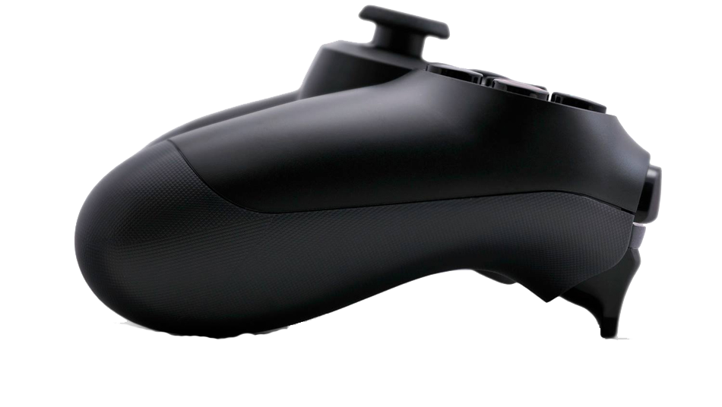
進行方向
 |  |  |  |  |  | ただしボード側での曲がり方は角の様には曲げず曲線状に曲がるようにします
進行方向

９０°
 |  |  |  |  |  |  | このあたりがコントローラが最大角度まで行ったときの角度かと…
 |  |  |  |  |  |  | 正直最大角度のときの曲がる方向のＭＡＸ値をプランナーが調整できるようにすれば
 |  |  |  |  |  |  | 後々楽です。

０°
 |  |  | 通常方向（軸が0の状態）

進行方向

-９０°

 | ジャンプする操作

 |  | ジャンプする際はコントローラーを上に勢い良く上げます |  | どのレベルでジャンプするかは調整できるようにしてください

トリックの操作
トリックの操作

 | トリックの操作は通常の体重移動をに前後の体重移動を追加するような形で操作できるようにします

 | 左右回転

９０°

進行方向

-９０°

 | 前後回転
画面
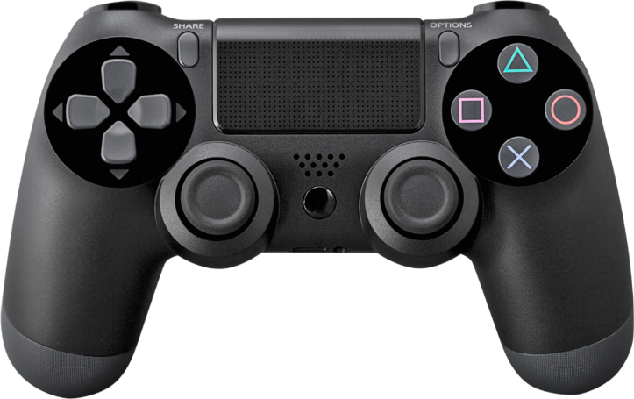

画面

